Entityの入力手順
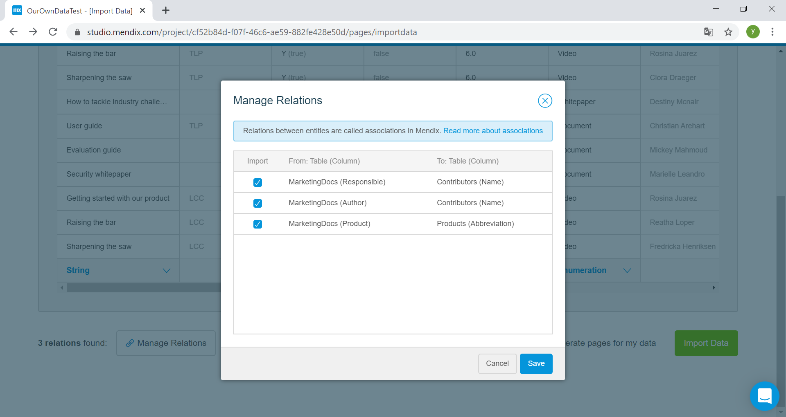
開発者ポータルでcreate appをクリックする。
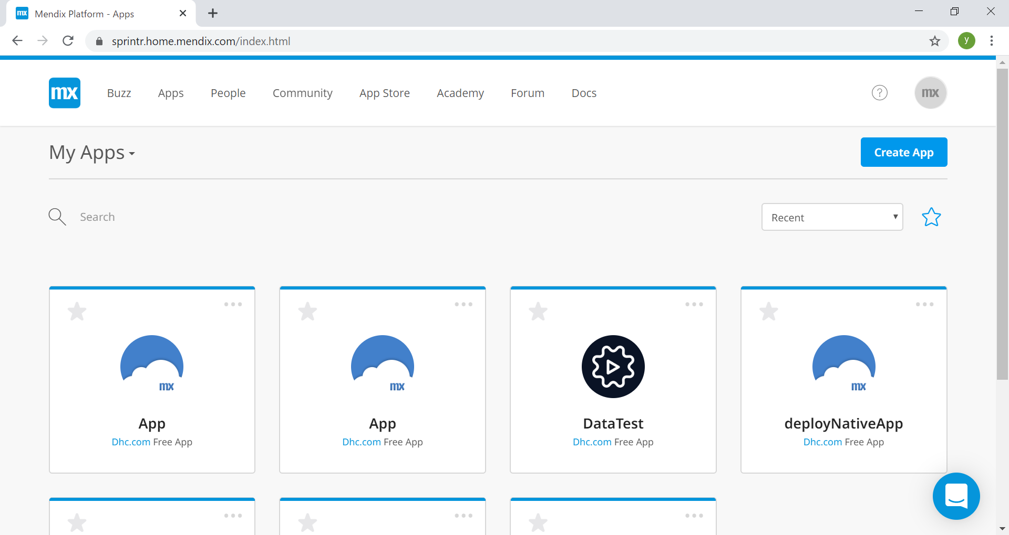

App from a spreadsheetを選択する。

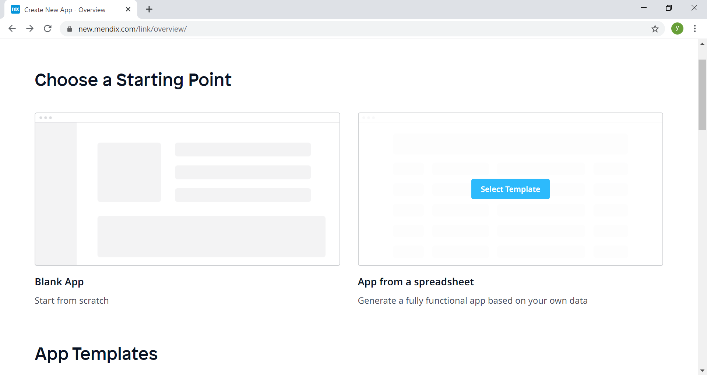

Select This Templateをクリックする。

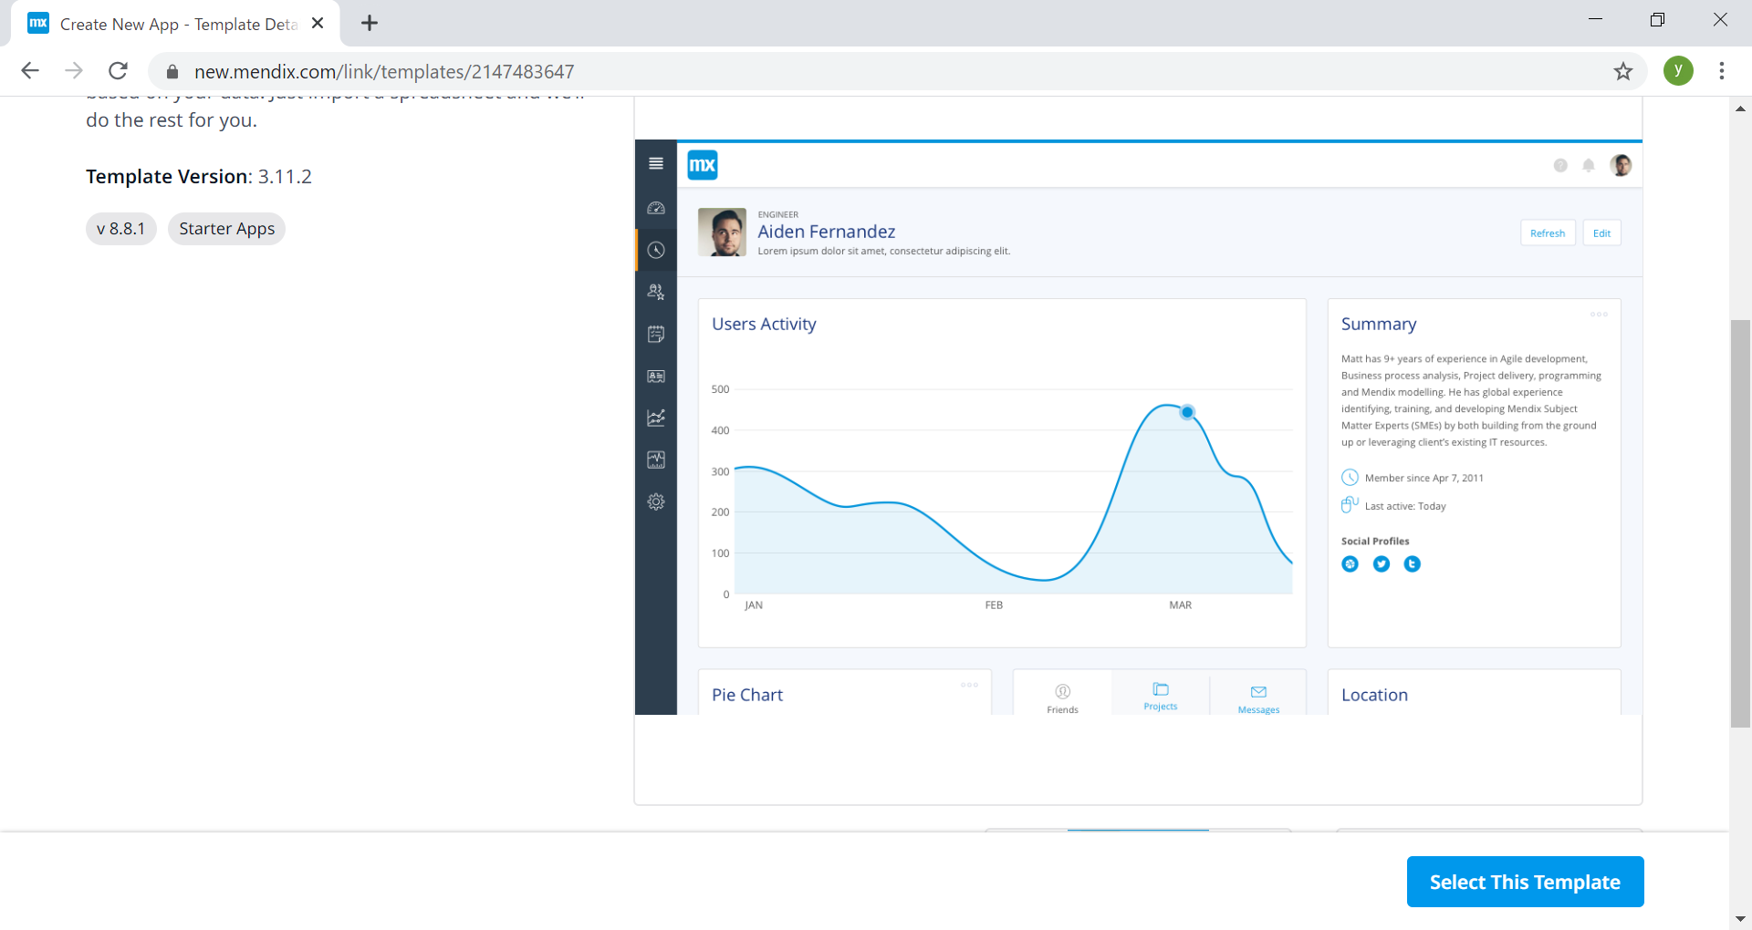

アプリ名前を入力して、Create Appをクリックする。

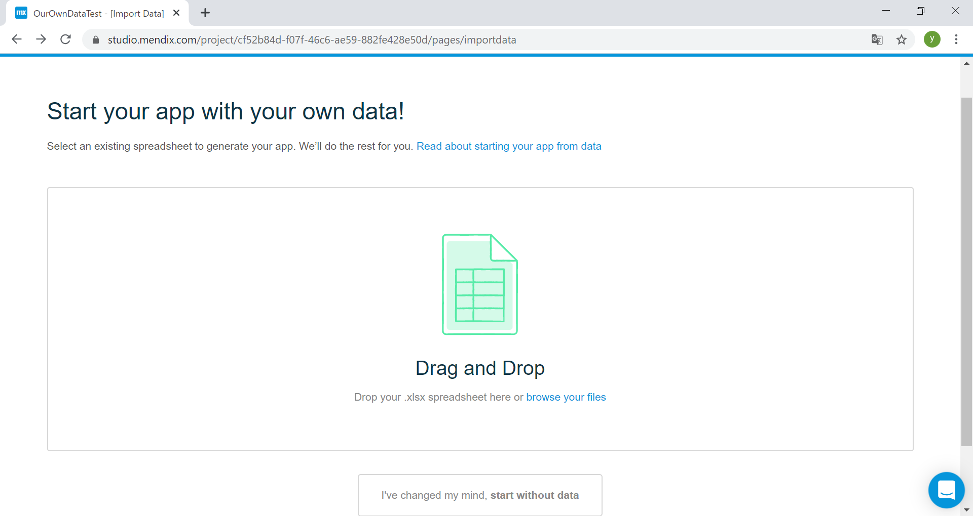

準備したデータをここにドラッグする、データ一覧画面へ遷移する。

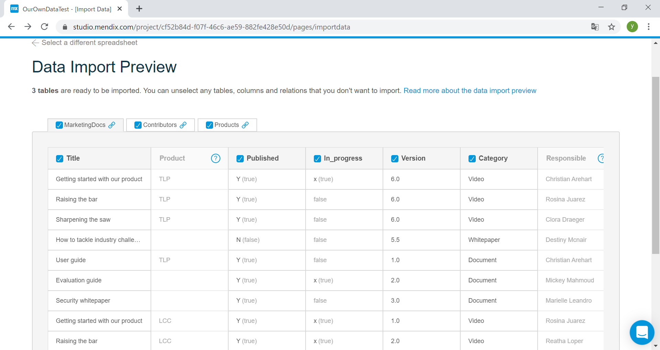

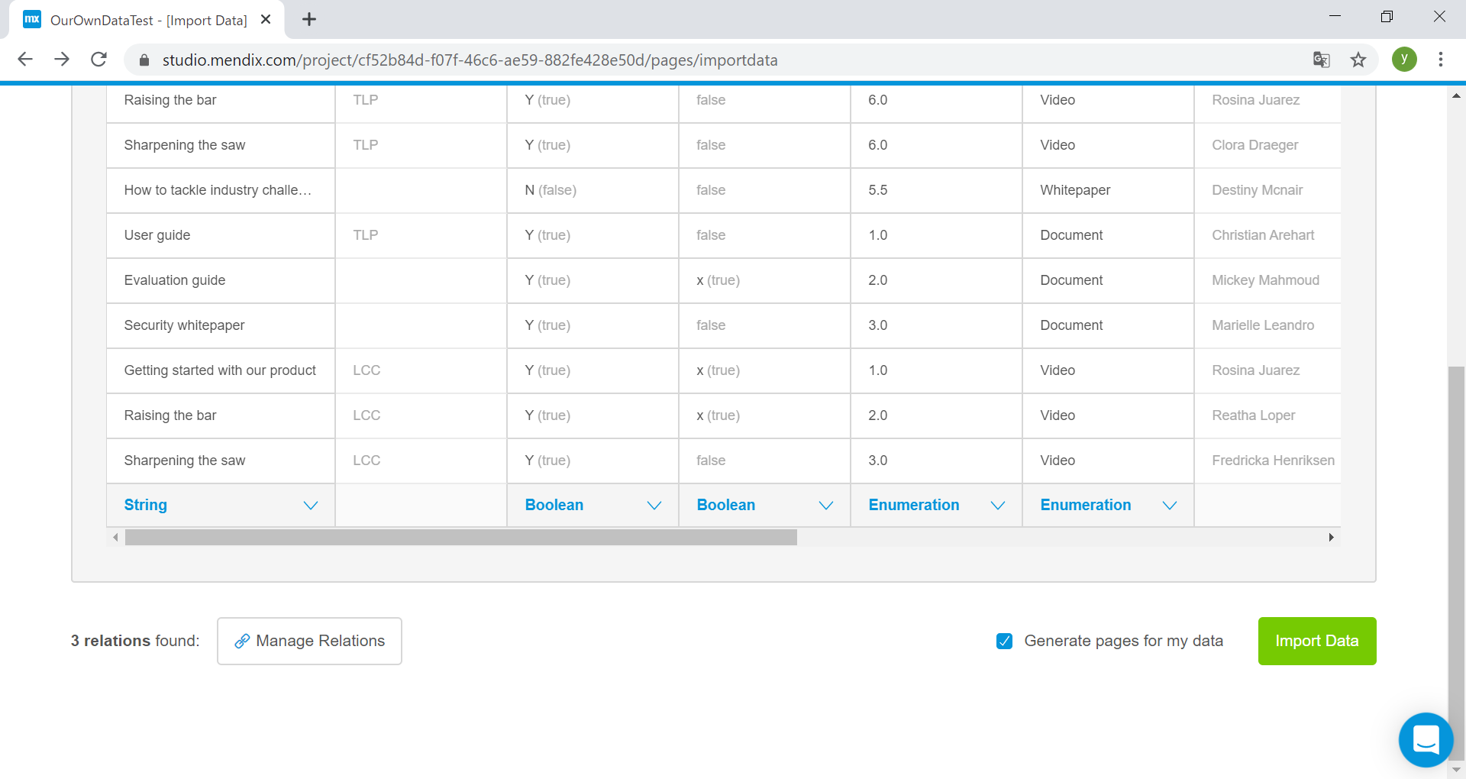

 | Manage Relationsボタンを押すと、表間の関係が表示される。編集可です。 Import Dataを押すと、アプリが作成できる。

プロジェクト構造図
Medix項目

microflows
nanoflows
resources
templete
widgets

正しい？

ローカルフォルダ

javasource
javascriptsource
userlib
resources
theme
widgets

javaまたはｊｓコードであり、構造と処理流れについて調査必要
※ｊｓコードがパッケージ化したファイルので、読みにくいである。

1.圧縮ファイルである
2.圧縮対象：パッケージ化したJSファイル
3.パッケージ化ファイルなので、コードの仕組みが読みにくい。
入力提案：
Mendix のWidget結構をもとにWindgetを作成する作成した
Widgetをこのフォルダに置く。

入出力提案：
カスタムツールを作成する。
新規したツールには以下二つ機能がある
1.入力操作：UML図などを元にmendixのアクションが生成される
2.出力操作：ソースをもとにUML図などが生成される。
入力提案：
利用するのライブラ、リソース、テーマをこのディレクトリに置くか？

※カスタム項目をプロジェクトファイルに組み込む方法を調査必須です、ただ、プロジェクトファイルがそもそも文字化けファイルであり、調査が難しい。

